PoA_نظرة عامة_جميع السنوات
نظرة عامة على نموذج خطة العمل - كامل السنوات

النتيجة 1 - التزام القيادة بتوسيع نطاق استخدام CVA واستخدامه بشكل مناسب
الناتج |  | الأنشطة |  |  |  |  |  |  |  |  |  |  |  |  | ميزانية الربع التالي | الميزانية الإجمالية (المشروع بأكمله)
 |  |  | 2021 |  |  |  | 2022 |  |  |  | 2023
 | الفئة | وصف النشاط | الربع الأول | الربع الثاني | الربع الثالث | الربع الرابع | الربع الأول | الربع الثاني | الربع الثالث | الربع الرابع | الربع الأول | الربع الثاني | الربع الثالث | الربع الرابع
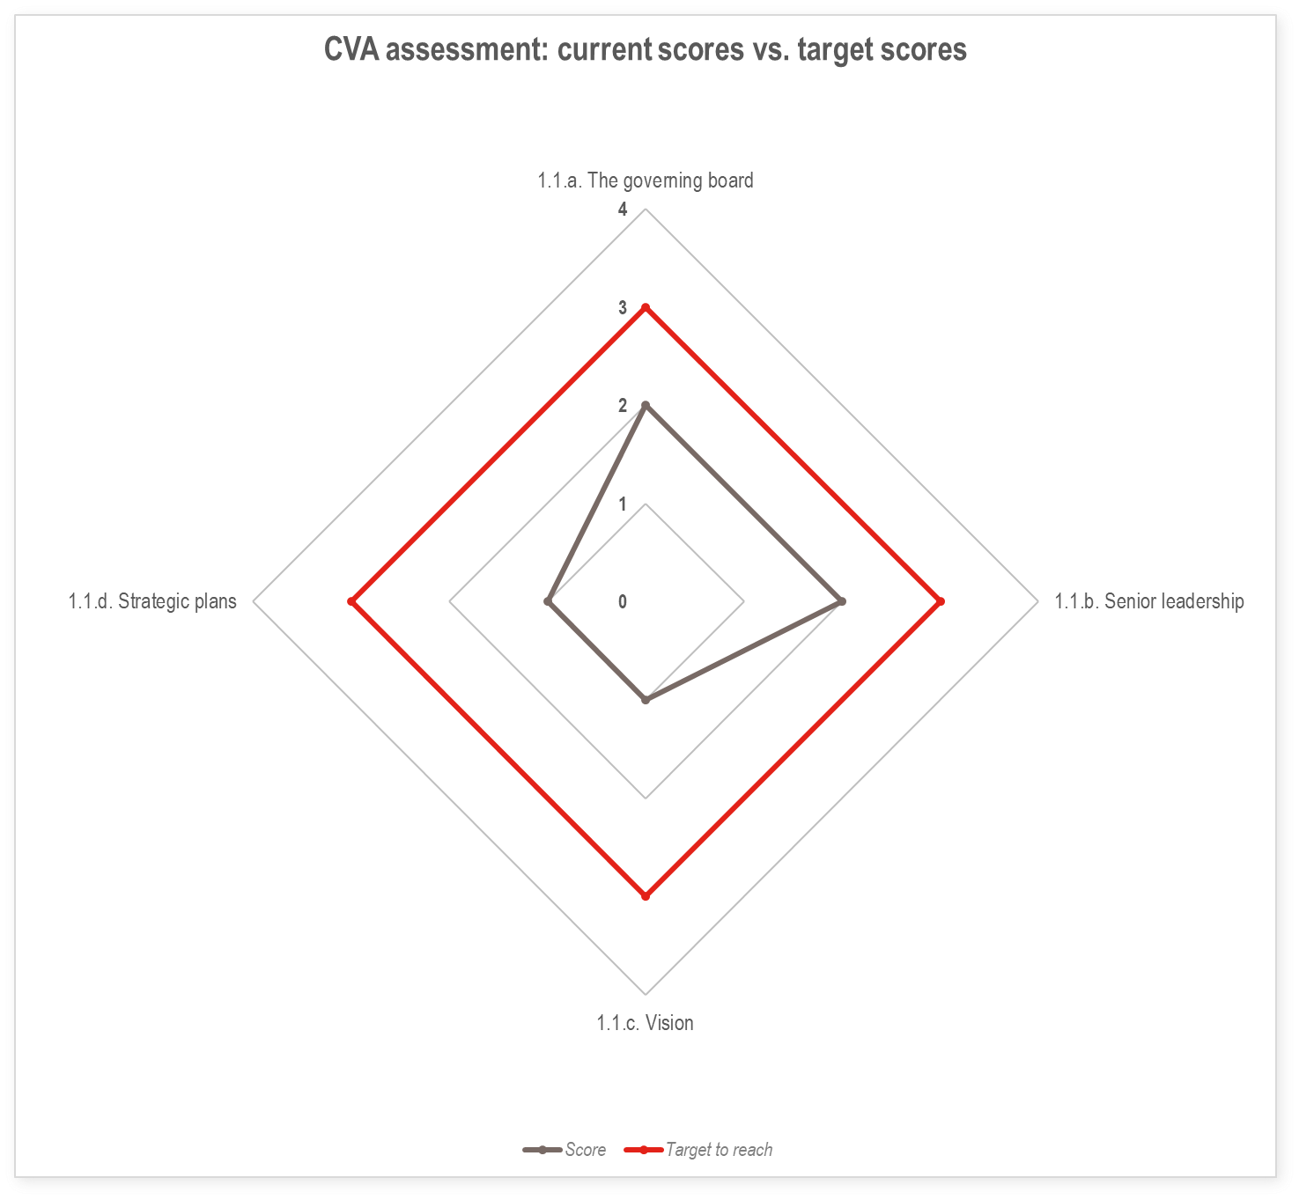 1.1. الرؤية والاستراتيجية |  | على سبيل المثال، تدريب توعوي لمجلس الإدارة حول تحليل استجابة المساعدات النقدية لاستخدامه من قبل مجلس الإدارة والقيادة
 |  | على سبيل المثال: وضع ورقة رؤية المساعدات النقدية و القسائم
 |  | على سبيل المثال: إدراج المساعدات النقدية في الخطة الاستراتيجية القادمة للجمعية الوطنية

1.2. الهيكل التنظيمي |  | على سبيل المثال: تحديد الفروع التي ستدعمها خطة الاستعداد النقدي
 |  | على سبيل المثال: إجراء تدريب تنشيطي على المساعدات النقدية للفروع
 |  | على سبيل المثال: توفير التمويل لمنسق المساعدات النقدية

1.3خطط التشغيل والمساعدات النقدية والقسائم
 |  | على سبيل المثال، وضع رسائل دعوية لمعالجة مخاوف الجهات المعنية الخارجية المحددة
النتيجة 2 - تمتلك الجمعية الوطنية العمليات والأنظمة والأدوات اللازمة لتنفيذ المساعدة النقدية CVA على نطاق واسع، بما يتناسب مع سياقها المحدد وجميع مراحل دورة المشروع
الناتج |  | الأنشطة |  |  |  |  |  |  |  |  |  |  |  |  | ميزانية الربع التالي | الميزانية الإجمالية (المشروع بأكمله)
 |  |  | 2021 |  |  |  | 2022 |  |  |  | 2023
 |  | وصف النشاط | الربع الأول | الربع الثاني | الربع الثالث | الربع الرابع | الربع الأول | الربع الثاني | الربع الثالث | الربع الرابع | الربع الأول | الربع الثاني | الربع الثالث | الربع الرابع
2.1. الأدوار والمسؤوليات
2.2. دمج المساعدات النقدية والقسائم في الأنظمة
2.3. البنية الأساسية والمعدات والتكنولوجيا
2.4. الأدوات التقنية والإرشادات الخاصة بالمساعدات النقدية والقسائم
النتيجة 3 - تمتلك الجمعية الوطنية الموارد الكافية لتنفيذ وترويج المساعدة النقدية على نطاق واسع.
الناتج |  | الأنشطة |  |  |  |  |  |  |  |  |  |  |  |  | ميزانية الربع التالي | الميزانية الإجمالية (المشروع بأكمله)
 |  |  | 2021 |  |  |  | 2022 |  |  |  | 2023
 |  | وصف النشاط | الربع الأول | الربع الثاني | الربع الثالث | الربع الرابع | الربع الأول | الربع الثاني | الربع الثالث | الربع الرابع | الربع الأول | الربع الثاني | الربع الثالث | الربع الرابع
3.1. توافر التمويل، والصرف وتجديد موارد التمويل
3.2. تحليل قدرات الموارد البشرية في مجال المساعدات النقدية والقسائم
3.3.مهارات و قدرات المساعدات النقدية والقسائم و القدرات المرتبطة بها – القيادات وصناع القرار
3.4. مهارات وقدرات المساعدات النقدية والقسائم – موظفو البرنامج
3.5. مهارات وقدرات المساعدات النقدية والقسائم - موظفو خدمات الدعم
النتيجة 4 - تمتلك الجمعية الوطنية النهج والأدوات المناسبة لتوسيع نطاق استخدام المساعدات النقدية، فضلاً عن التنسيق والشراكات الفعالة لتسهيل الاستخدام الفعال لـ CVA داخلياً وخارجياً.
الناتج |  | الأنشطة |  |  |  |  |  |  |  |  |  |  |  |  | ميزانية الربع التالي | الميزانية الإجمالية (المشروع بأكمله)
 |  |  | 2021 |  |  |  | 2022 |  |  |  | 2023
 |  | وصف النشاط | الربع الأول | الربع الثاني | الربع الثالث | الربع الرابع | الربع الأول | الربع الثاني | الربع الثالث | الربع الرابع | الربع الأول | الربع الثاني | الربع الثالث | الربع الرابع
4.1. المشاركة المجتمعية والمساءلة
4.2. التنسيق الداخلي
4.3. الشراكات الداخلية
4.4. التنسيق الخارجي
4.5. الشراكات الخارجية
النتيجة 5 - تتعلم الجمعية الوطنية وتحسن أداءها بناءً على اختبار قدراتها في مجال المساعدات النقدية من خلال مشاريع تجريبية ومبادرات تعليمية أخرى
الناتج |  | الأنشطة |  |  |  |  |  |  |  |  |  |  |  |  | ميزانية الربع التالي | الميزانية الإجمالية (المشروع بأكمله)
 |  |  | 2021 |  |  |  | 2022 |  |  |  | 2023
 |  | وصف النشاط | الربع الأول | الربع الثاني | الربع الثالث | الربع الرابع | الربع الأول | الربع الثاني | الربع الثالث | الربع الرابع | الربع الأول | الربع الثاني | الربع الثالث | الربع الرابع
5.1. اختبار قدرات المساعدات النقدية والقسائم
5.2. إدارة المعرفة في مجال المساعدات النقدية والقسائم
5.3. إعادة تقييم قدرات المساعدات النقدية والقسائم

